工作表1
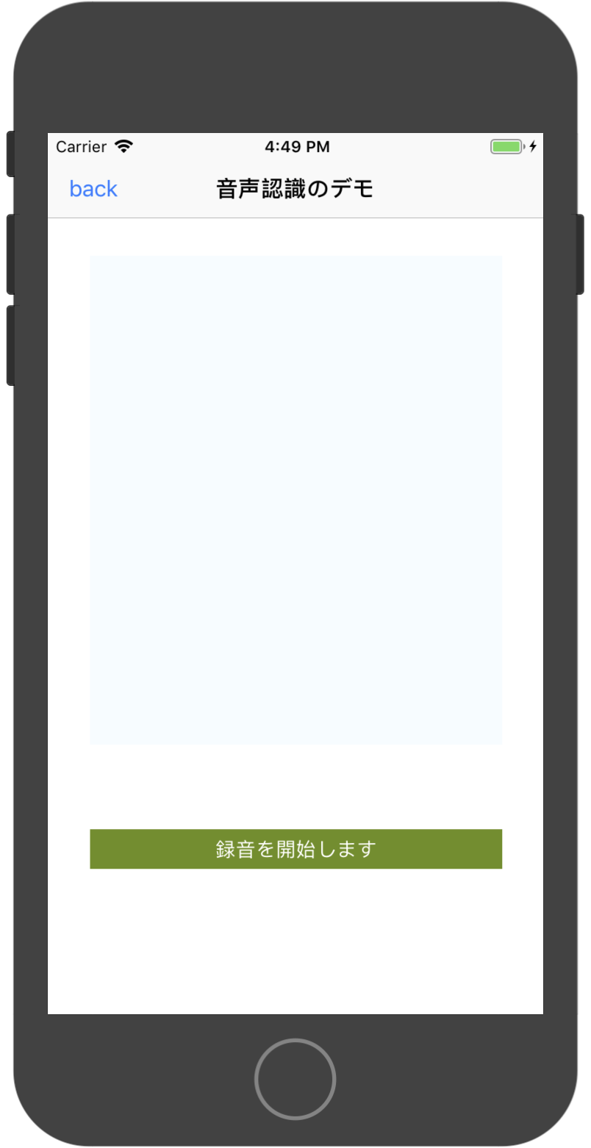
iOS 音声認識調査

 | 1、テキスト読み上げ iOS7 後のサポート，AVFoundation フレームが使用されます。

 | 2、音声からテキストへの iOS10 後のサポート，それはSpeechフレームにあります。

 | に対応するアップル公式ドキュメント
 | https://developer.apple.com/documentation/avfoundation/speech_synthesis
 | https://developer.apple.com/documentation/speech

 | 一、 テキスト読み上げ

 | 主なクラスとエージェント

 | 1、AVSpeechSynthesizer 音声合成

 |  | 制御音声再生、停止、一時停止、続行

 |  | 音声の再生
 |  | open func speak(_ utterance: AVSpeechUtterance)

 |  | 音声再生の停止
 |  | open func stopSpeaking(at boundary: AVSpeechBoundary) -> Bool

 |  | 音声再生の一時停止
 |  | open func pauseSpeaking(at boundary: AVSpeechBoundary) -> Bool

 |  | 音声再生を続ける
 |  | open func continueSpeaking() -> Bool

 | 2、AVSpeechUtterance

 |  | テキスト合成音声, 音声パラメータの設定

 |  | 使用される音
 |  | open var voice: AVSpeechSynthesisVoice?

 |  | テキストプロパティ
 |  | open var speechString: String { get }

 |  | リッチテキストプロパティ
 |  | @available(iOS 10.0, *)
 |  | open var attributedSpeechString: NSAttributedString { get }

 |  | 話すスピード
 |  | 2つの速度 avspeechutteranceminimumspeechrate を提供し、 Avspeechutterancemaximumspeechrate と Avspeechutterancedefaultspeechrate
 |  | open var rate: Float

 |  | ベースラインボリューム、[0.5 ~ 2] デフォルト = 1
 |  | open var pitchMultiplier: Float

 |  | 音量を話す、[0-1] デフォルト = 1
 |  | open var volume: Float

 |  | 音声を開始する前に待機する時間
 |  | open var preUtteranceDelay: TimeInterval

 |  | 音声シンセサイザーが、現在の音声の終了後に次のキューに置かれた音声を処理する前に待機する必要がある時間 (既定) 0.0
 |  | open var postUtteranceDelay: TimeInterval

 | 3、AVSpeechSynthesisVoice

 |  | 地域の言語を設定する | let voice = AVSpeechSynthesisVoice(language: "ja-JP")

 |  | ar-SA, サウジアラビア (アラビア語)
 |  | en-ZA, 南アフリカ (英語)
 |  | nl-BE, ベルギー (オランダ語)
 |  | en-AU, オーストラリア (米国)
 |  | th-TH, タイ (タイ)
 |  | de-DE, ドイツ (ドイツ語)
 |  | en-US, アメリカ合衆国 (米国)
 |  | pt-BR, ブラジル (ポルトガル語)
 |  | pl-PL, ポーランド (ポーランド)
 |  | en-IE, アイルランド (米国)
 |  | el-GR, ギリシャ (ギリシャ)
 |  | id-ID, インドネシア (インドネシア)
 |  | sv-SE, スウェーデン (スウェーデン語)
 |  | tr-TR, トルコ (トルコ)
 |  | pt-PT, ポルトガル (ポルトガル語)
 |  | ja-JP, 日本 (日本語)
 |  | ko-KR, 韓国 (韓国語)
 |  | hu-HU, ハンガリー (ハンガリー語)
 |  | cs-CZ, チェコ共和国 (チェコ)
 |  | da-DK, デンマーク (デンマーク語)
 |  | es-MX, メキシコ (スペイン語)
 |  | fr-CA, カナダ (フランス語)
 |  | nl-NL, オランダ (オランダ語)
 |  | fi-FI, フィンランド (フィンランド語)
 |  | es-ES, スペイン (スペイン語)
 |  | it-IT, イタリア (イタリア語)
 |  | he-IL, イスラエル (ヘブライ語、アラビア語)
 |  | no-NO, ノルウェー (ノルウェー語)
 |  | ro-RO, ルーマニア (ルーマニア語)
 |  | zh-HK, 香港 (中国語)
 |  | zh-TW, 台湾 (中国語)
 |  | sk-SK, スロバキア (スロバキア)
 |  | zh-CN, 中国 (中国)
 |  | ru-RU, ロシア (ロシア語)
 |  | en-GB, イギリス (米国)
 |  | fr-FR, フランス (フランス語)
 |  | hi-IN, インド (ヒンディー語)

 | 4、AVSpeechSynthesizerDelegateエージェント

 |  | 各再生状態のコールバック

 | 二、音声転送テキスト (音声認識)

 | 1、info.plist関連するアクセス許可を追加する

 | Privacy - Speech Recognition Usage Description
 | 音声認識のアクセス許可

 | Privacy - Microphone Usage Description
 | マイク使用権限

 | 2、ユーザー認証の決定

 | 音声認識フレームワークを使用する前に、まずユーザーのアクセス許可を取得する必要があります。
 | ローカルの iOS デバイスが識別されるだけでなく、Apple のサーバも認識します。
 | すべての音声データは、処理のために Apple のバックグラウンドに渡されます。
 | したがって、ユーザー認証の取得は必須です。

 | // 音声認識のアクセス許可の認証
 | fileprivate func addSpeechRecordLimit(){
 | SFSpeechRecognizer.requestAuthorization { (state) in
 | var isEnable = false
 | switch state {
 | case .authorized:
 | isEnable = true
 | print("許可された音声認識")
 | case .notDetermined:
 | isEnable = false
 | print("承認された音声認識なし")
 | case .denied:
 | isEnable = false
 | print("ユーザーが音声認識へのアクセスを拒否しました")
 | case .restricted:
 | isEnable = false
 | print("このデバイスでは音声認識を実行できません")
 | }
 | DispatchQueue.main.async {
 | self.recordBtn.isEnabled = isEnable
 | if !isEnable {
 | self.recordBtn.backgroundColor = UIColor.lightGray
 | }

 | }
 | }
 | }

 | 3、主なクラスとエージェント

 | 3.1 SFSpeechRecognizer 音声認識エンジン

 |  | このクラスは、音声認識のための操作クラスです。
 |  | 音声認識のためのアプリケーションユーザーのアクセス許可、ロケール設定、音声モードの設定、および Apple サービスに音声認識を送信するための要求

 | 3.2 SFSpeechRecognitionRequest

 |  | サブクラスを通じてインスタンス化する必要がある音声認識要求クラス

 | 3.3 SFSpeechRecognitionTask

 |  | 音声認識要求の結果クラス
 |  | 音声認識タスク, 認識の進行状況の監視

 | 三、サンプルコード

 | テキストの内容を読み上げるには、「再生の開始」をクリックします
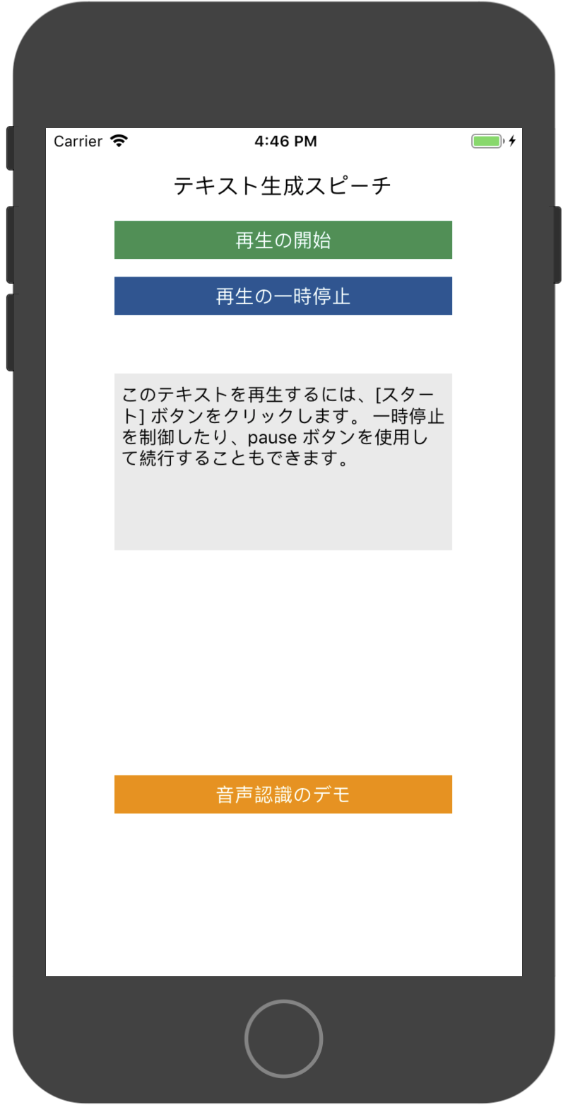

 | 「録音を開始します」をクリックすると、音声認識内容が画面に表示されます。

